Oppskrift
Biff Chop SueyBiff Chop Suey
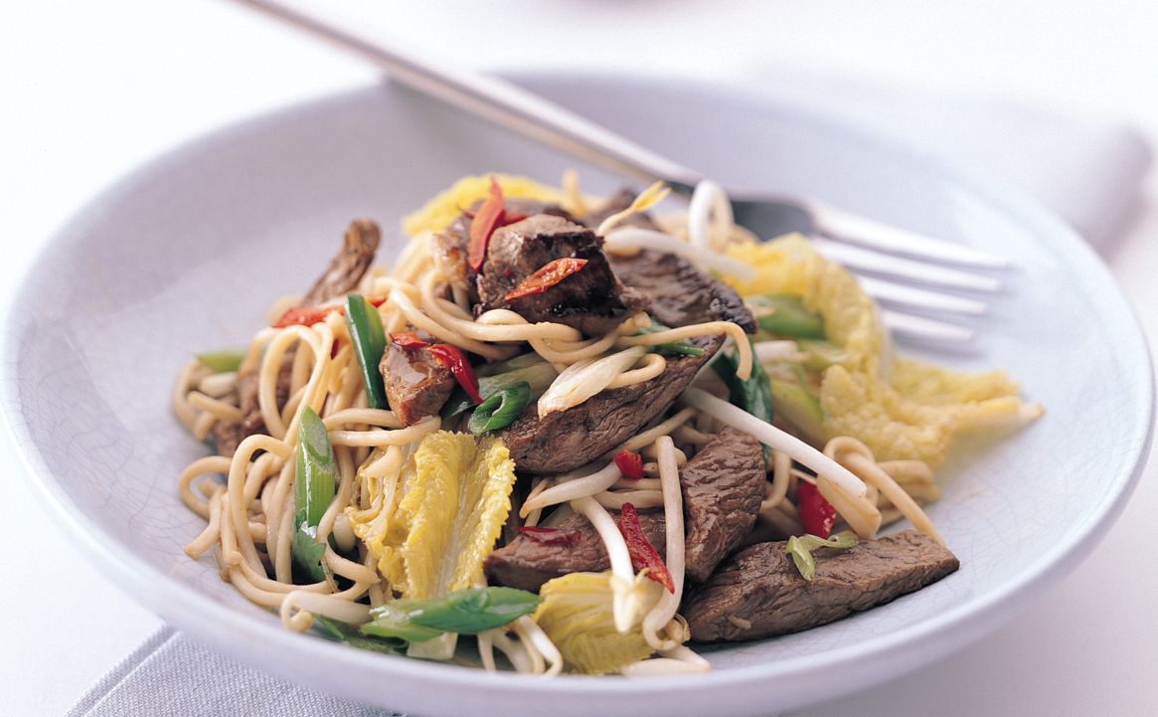

Legg nudlene i bløt 15 minutter i varmt vann. La renne av. Oksekjøtt eller svin kuttes i 1x3 cm strimler eller kjøpes ferdigkuttet. Kan wokes på forhånd, eller stekes i ovn om det er store mengder som skal lages. Grønnsaker kuttes i strimler og kaldmikses med nudlene. Legges opp i GN-bakk og stekes i kombidamper, 200 grader i 6 minutter. Rør inn hoisinsaus og soyasaus. Det stekte kjøttet legges på toppen. Avslutt med litt ekstra saus, og sesamfrø. Legg nudlene i bløt 15 minutter i varmt vann. La renne av. Oksekjøtt eller svin kuttes i 1x3 cm strimler eller kjøpes ferdigkuttet. Kan wokes på forhånd, eller stekes i ovn om det er store mengder som skal lages. Grønnsaker kuttes i strimler og kaldmikses med nudlene. Legges opp i GN-bakk og stekes i kombidamper, 200 grader i 6 minutter. Rør inn hoisinsaus og soyasaus. Det stekte kjøttet legges på toppen. Avslutt med litt ekstra saus, og sesamfrø.
Number of servingsNumber of servings | 1
EPDEPD | ProductProduct | Per servingPer serving |  | TotalTotal |  | QtyPerPackQtyPerPack | PackSizePackSize | PackUnitPackUnit | PackagingPackaging | ItemsItems
590836590836 | Olivenolje Olivenolje | 0.001 | ll | 0 | ll | 4 | 5 | ll | 4x5l4x5l | 0
 | Blue Dragon Eggnudler Blue Dragon Eggnudler | 0.075 | kgkg | 0 | kgkg |  |  |  |  | 0
359216359216 | Nudler Mie *(Gluten,Hvete gluten)Nudler Mie *(Gluten,Hvete gluten) | 0.075 | kgkg | 0 | kgkg | 1 | 6 | kgkg | 1x6kg1x6kg | 0
26738202673820 | Woksaus Hoisin *(Gluten,Hvete gluten,Sesamfrø,Soya)Woksaus Hoisin *(Gluten,Hvete gluten,Sesamfrø,Soya) | 0.0025 | ll | 0 | ll | 6 | 1 | ll | 6x1l6x1l | 0
 | Blue Dragon Soya Sauce Blue Dragon Soya Sauce | 0.0025 | ll | 0 | ll |  |  |  |  | 0
 | Oksekjøtt eller svinekjøtt Oksekjøtt eller svinekjøtt |  |  | 0 |  |  |  |  |  | 0
 | Grønnsaksmiks: Grønnsaksmiks: |  |  | 0 |  |  |  |  |  | 0
 | Wokgrønnsaker Wokgrønnsaker | 0.1 | kgkg | 0 | kgkg |  |  |  |  | 0
 | Kinakål, strimlet Kinakål, strimlet |  |  | 0 |  |  |  |  |  | 0
 | Brokkoli, grovkuttet Brokkoli, grovkuttet |  |  | 0 |  |  |  |  |  | 0
 | Gulrot, skiver Gulrot, skiver |  |  | 0 |  |  |  |  |  | 0
 | Purre, skiver Purre, skiver |  |  | 0 |  |  |  |  |  | 0
 | Sesamfrø Sesamfrø |  |  | 0 |  |  |  |  |  | 0

 | * Allergens* Allergens

